Додаток_№1_форма_пропозиції
Додаток №1 до Запиту_2922SP
Фірмовий бланк
Форма цінової пропозиції
(Назва Учасника), надає свою пропозицію щодо участі у закупівлі: Принтер та картриджі
Відомості про підприємство |  |  | Повне найменування учасника – суб’єкта господарювання
 |  |  | Ідентифікаційний код за ЄДРПОУ або реєстраційний номер облікової картки платника податків
 |  |  | Реквізити (адреса - юридична та фактична, телефон, факс, телефон для контактів, e-mail, розрахунковий рахунок)
Відомості про особу (осіб), які уповноважені представляти інтереси Учасника |  |  | (Прізвище, ім’я, по батькові, посада, контактний телефон)
Додаткова інформація: Аналоги не допускаються. З метою уніфікації та стандартизації ІТ техніки необхідністю підтримання єдиного парку друкарської техніки ТЧХУ. Використання зазначених моделей забезпечує уніфікацію витратних матеріалів, спрощує адміністрування та технічне обслуговування. 1. Учасник повинен надати: фото товару, вказати - торгову марку, виробника, артикул, детально зазначати технічні характеристики товару (у відповідності до параметрів та вимог технічного опису), зазначити гарантійний термін. 2. Вартість пропозиції Учасника включає зберігання цілісності, доставку, розвантаження, занесення в приміщення за адресою: м. Київ, вул. Ділова, 3. 3. Товар має бути належно упакований. Принтер та комплектуючі повинні бути упаковані у заводську упаковку виробника, яка забезпечує цілісність та збереження товару під час транспортування, зберігання та навантажувально-розвантажувальних робіт. Транспортування здійснюється будь-яким видом транспорту з дотриманням вимог перевезення електронної техніки, що забезпечує захист обладнання від механічних пошкоджень, вологи, пилу та інших негативних факторів 4. У разі виявлення неякісного товару або такого, що не відповідає умовам договору, Учасник-переможець зобов’язаний замінити неякісний товар протягом 5 робочих днів з моменту виявлення неякісного товару на якісний без будь-якої додаткової оплати з боку замовника.
№ з/п | Найменування товарів | Технічні характеристики та опис | ОВ | Кіл-ть | Найменування товарів Технічні характеристики та опис | Ціна, за одиницю, (з урахуванням всіх податків і зборів) * | Вартість, грн., (з урахуванням всіх податків і зборів) *
 | Запит** |  |  |  | Пропозиція (вказати модель,гарантію, торгову марку, виробника, параметри та характеристики продукції, фото обов'язково)
1 | 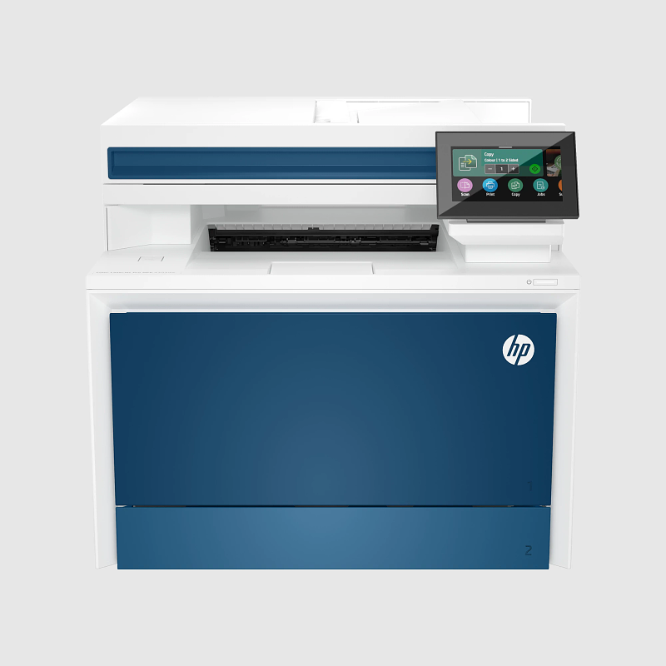 Лазерний принтер HP Color LaserJet Pro 4303dw | Тип: БФП; Клас пристрою: офісний Технологія і палітра друку: лазерна кольорова Формат паперу: A4 Роздільна здатність друку, dpi: 600х600 Швидкість чорно-білого друку, стор./хв: 33 Швидкість кольорового друку, стор./хв: 33 Вихід першої чорно-білої сторінки, сек: 9,1 Вихід першої кольорової сторінки, сек: 10 Максимальний обсяг друку, стор./міс: 50000 Дуплекс Щільності паперу, г/м2: 60-200 Конфігурація картриджів: чорний, блакитний, пурпурний, жовтий; Кількість картриджів: 4 Тип сканера: планшетний Роздільна здатність, dpi: 600х600 Швидкість чорно-білого копіювання, стор / хв 29 Швидкість кольорового копіювання, стор / хв 26 Автоподавач оригіналів: Масштабування,%: 25-400 Кількість копій за цикл: 999 USB Друк з USB-накопичувачів: Друк з мобільних пристроїв: + (HP Smart; Apple AirPrint; Mopria; друк Wi-Fi Direct; програма HP Smart ) Wi-Fi: Bluetooth Ethernet Кольоровий РК-дисплей: + (4,3 ", сенсорний) Ємність подачі, стор: 300 Ємність прийому, стор: 150 Розміри, мм: 421 x 543 x 384 Вага, кг: 20,41 Енергоспоживання, Вт (максимум/очікування): 585/18 | шт | 3 |  |  | 0.00

2 | 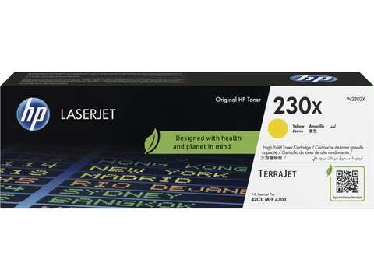 Картридж HP 230X CLJ Pro 4203/4303 Yellow (5500стор) (W2302X) | Тип: Лазерний картридж Оригінальність: оригінальний Колір: Yellow (жовтий) Ресурс, стор: 5500 Кількість картриджів в комплекті: 1 Підвищена ємність: є Сумісність: HP Color LaserJet Pro 4203, MFP 4303 | шт | 3 |  |  | 0.00
3 | 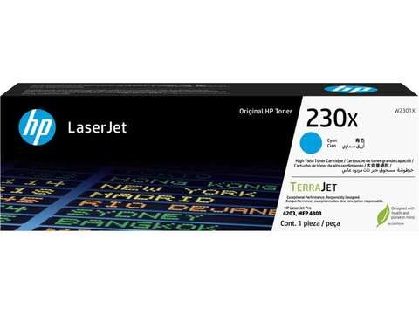 Картридж HP 230X CLJ Pro 4203/4303 Cyan (5500стр) (W2300X) | Тип: Лазерний картридж Оригінальність: оригінальний Колір: Cyan (блакитний) Ресурс, стор: 5500 Кількість картриджів в комплекті: 1 Підвищена ємність: є Сумісність: HP Color LaserJet Pro 4203, MFP 4303 | шт | 3 |  |  | 0.00
4 | 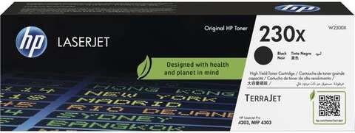 Картридж HP 230X CLJ Pro 4203/4303 Black (7500стр) (W2301X) | Тип: Лазерний картридж Оригінальність: оригінальний Колір: black (чорний) Ресурс, стор: 7500 Кількість картриджів в комплекті: 1 Підвищена ємність: є Сумісність: HP Color LaserJet Pro 4203, MFP 4303 | шт | 3 |  |  | 0.00
5 | 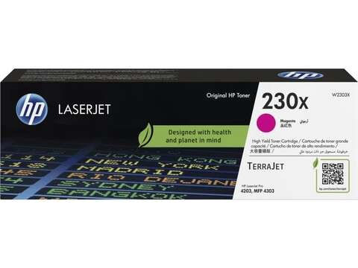 Картридж HP 230X CLJ Pro 4203/4303 Magenta (5500стр) (W2303X) | Тип: Лазерний картридж Оригінальність: оригінальний Колір: magenta (пурпурний) Ресурс, стор: 5500 Кількість картриджів в комплекті: 1 Підвищена ємність: є Сумісність: HP Color LaserJet Pro 4203, MFP 4303 | шт | 3 |  |  | 0.00
Всього вартість пропозиції, грн* |  |  |  |  |  | 0.00
* Товариство Червоного Хреста України є громадською неприбутковою організацією і просить надати максимальні знижки на послуги/роботи, вказані у ціновій пропозиції.
** Закупівля відбувається одним лотом.
Пропозицію надати у форматі .pdf та у форматі Exel
Умови оплати (прописати): _______ ( у % післяплата / передплата) Термін поставки (прописати): _______ (календарних днів)
Примітка: вартість одиниці продукції та загальну вартість пропозиції потрібно заповнювати у гривнях, зазначаючи цифрове значення, яке має не більше двох знаків після коми.
Ми погоджуємось, що всі витрати, пов’язані з доставкою товару, завантажувально-розвантажувальними роботами, здійснюються за рахунок Постачальника за адресою: м. Київ, вул Ділова, 3.
Ми ознайомлені та погоджуємося з Умовами типового Договору ТЧХУ (Додаток №2 до Запиту).
Ми погоджуємося з умовами, що Замовник має право розділити дану закупівлю між декількома постачальниками за умови наявності більш вигідних умов на різні позиції.
Ми погоджуємося з умовами, що Ви можете відхилити нашу чи всі надані пропозиції, та розуміємо, що Ви не обмежені у прийнятті будь-якої іншої пропозиції з більш вигідними для Вас умовами.
Ми погоджуємось зафіксувати цінову пропозицію протягом 90 календарних днів з дати подачі тендерної документації.
Подаючи свою пропозицію ми підтверджуємо повну комплектацію та відповідність умовам зазначеним в Запиті.
Учасники повинні надсилати цінові пропозиції з підписом і печаткою (за наявності).

Керівник організації/ФОП:____________________________ ( ____________________)
МП підпис ПІБ

